Накладная-№3
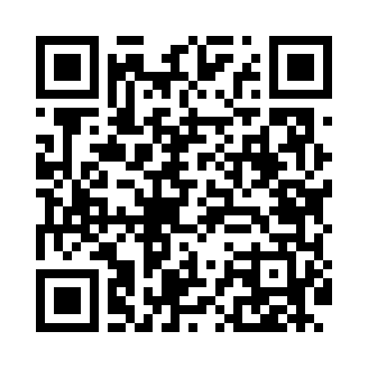
Номер товарно-транспортной накладной: |  |  | Торговый представитель: Kamol aka
Поставщик: Toshkent falcon fly 2 |  |  | Телефон торгового представителя: +998979626299
Дата отгрузки: 27.12.2025 |  |  | Контрагент: """" Klient
Дата консигнации: |  |  | Адрес:
Доставщик: |  |  | Телефон:
Телефон доставщика:
Время заказа: 27.12.2025 13:52:55
№ | Штрих-код | Название товаров (работ,услуг) | Количество | Количество в кейсе | Цена | Сумма
 |  |  | 34 |  |  | 52.8
1 | 2012934682366 | Коврики сервировочные пластмассовая DB-145-2 | 30 | 30 шт. | 0.70 | 21
2 | 6920240023697 | Напольный коврик для ванной комнаты с цветочн ым узором 60*90CM XP-23-69 | 1 | 1 шт. | 8.10 | 8.10
3 | 6920240023284 | Коврики напольные для ванной комнаты 80*120CM В большой каропке 30 шт XP-23-28 | 1 | 1 шт. | 9.20 | 9.20
4 | 2102373098252 | Коврики напольные для ванной комнаты, 43×69 с м и 43×118 см, DB-98-25 | 1 | 1 шт. | 4.90 | 4.90
5 | 6920240023611 | Коврики напольные для ванной комнаты 80*80CM XP-23-61 | 1 | 1 шт. | 9.60 | 9.60
Итого: 52.8$|->UZS: 660,000.00

